Pràctica H
Informe pràctica H
Grup pràctiques: | G 2.1 |  |  | Data: | 2025-05-14
Alumnes: | Sergio Castañeiras Morales |  |  | Parella: | T18
 | Domènec Huerta Estradé
1. Descripció de les mostres
Les mostres analitzades són diferents cafes solubles de la marca Nescafé. Per una banda, el café Clàsic Natural, amb nombre de lot L43380289A2. Per a aquest café, el paquet no dona cap indicació sobre la quantitat de cafeïna que conté. Per altra banda, s'ha analitzat també el Clàsic Descafeinat, amb nombre de lot L42840289R2. Per aquest, el sobre tampoc indica la quantitat de cafeïna que porta, però d'acord amb el Reial Decret 1676/2012, el límit legal de cafeïna que pot contenir és del 0,3% en matèria seca.

2. Descripció de l'equip
L'equip utilitzat es tracta d'un cromatograf de líquids HPLC model LC-20AC de la marca Shimadzu. Està equipat amb una columna C18 apolar de 200x4.6 mm de la marca Kromasil (100-5C18), finalment, el sistema també té una columna compacta prèvia per evitar l'entrada al sistema sencer de partícules que poguessin encallar la columna. S'equipa la xeringa amb la qual s'introdueixen les mostres amb un filtre per evitar encara més l'entrada de partícules al sistema, de les quals s'injecten a la columna alíquotes de 20µL. El cabal que circula per la columnaés d'1 mL/min de fase mòbil, encara que la pressió per controlar aquest cabal està limitada a un màxim de 300 bar per evitar danys. Finalment, la detecció es realitza amb un detector UV-vis a 272nm, on s'hi troba un ampli pic d'absorbància de la cafeïna.

3. Preparació stock Cafeïna
Pes cafeïna (g) | 0.1019 |  | [cafeïna] (ppm) | 1019
V enràs (ml) | 100 |  |  | 101.9

4. Preparació mostres de cafè
Pes cafè normal (g) |  | 0.1028
V enràs (ml) |  | 250

Pes cafè descafeïnat (g) |  | 0.2504
V enràs (ml) |  | 100

5. Preparació patrons cafeïna |  |  |  |  |  |  |  |  |  | Truecaf | a la mostra hi havia |  | 90.8205 | g
Patró Cafeïna (ppm) | Estoc Cafeïna (ml) | V enràs (ml) | [Cafeïna] (ppm) | Àrea | tr (min) | b | 96894.278245 | 22469.320313 | a | area: | concentració=
101.9 | 1 | 50 | 2.038 | 208195 | 4.023 |  | 673.06483097 | 7686.4516922 |  | 938329 | 9.4521544128 | ppm | 85.844938985 | mg
101.9 | 2 | 50 | 4.076 | 424659 | 4.009 |  | 0.99985526421 | 9815.1300538 |  | A la mostra hi ha | 9.4521544128E-05 | g caf
101.9 | 4 | 50 | 8.152 | 821661 | 4.009 |  | 20724.423926 | 3
101.9 | 6 | 50 | 12.228 | 1205257 | 4.025 |  | 1.9965242264E+12 | 289010333.92
101.9 | 10 | 50 | 20.38 | 1994397 | 4.02

Calibratge cafeïna
Corba Calibrat: |  |  |  |  |  |  | Cromatograma Patró 1 |  |  |  |  |  | Cromatograma Patró 2 |  | Cromatograma Patró 3 |  | Cromatograma Patró 4 | Cromatograma Patró 5 | Cromatograma Cafè normal | Cromatograma Cafè descafeïnat
 |  |  |  |  |  |  | 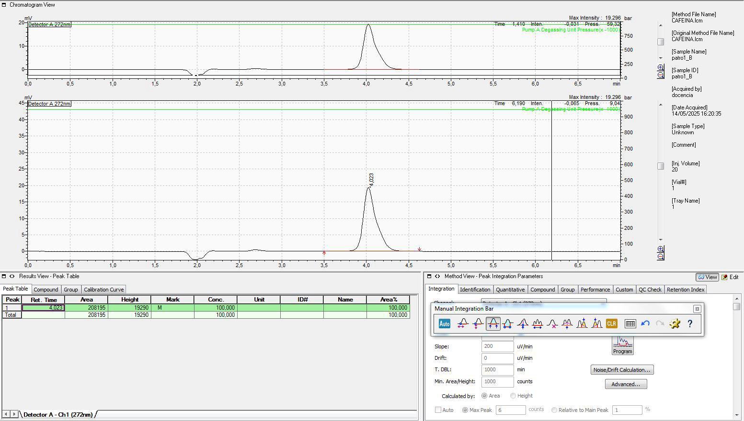 |  |  |  |  |  | 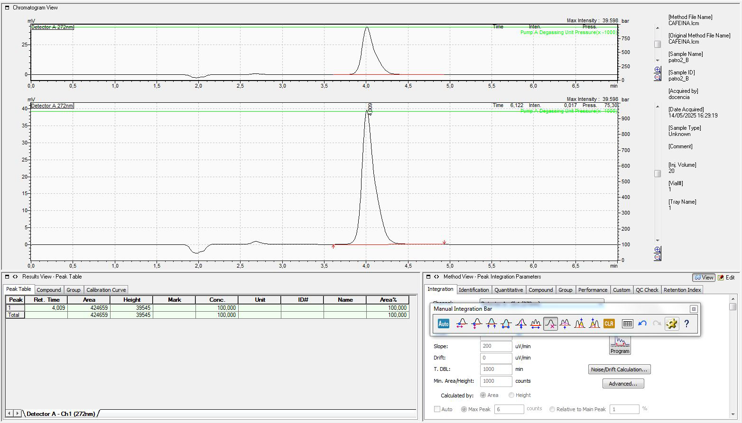 |  | 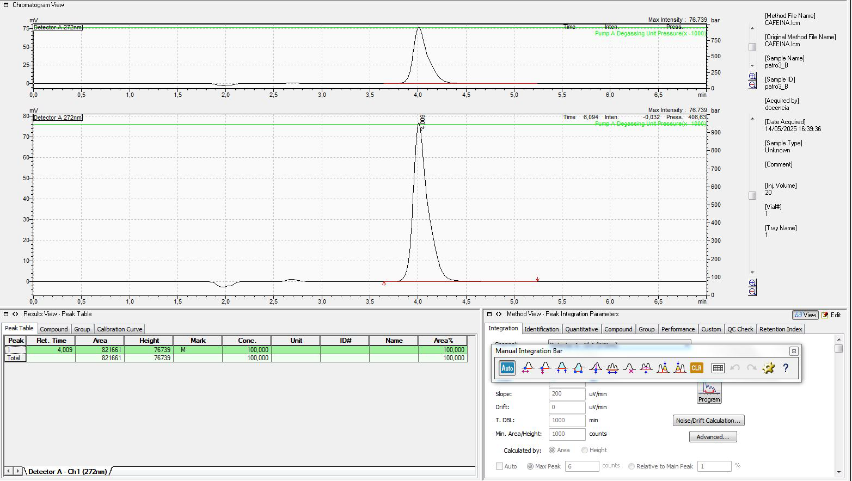 |  | 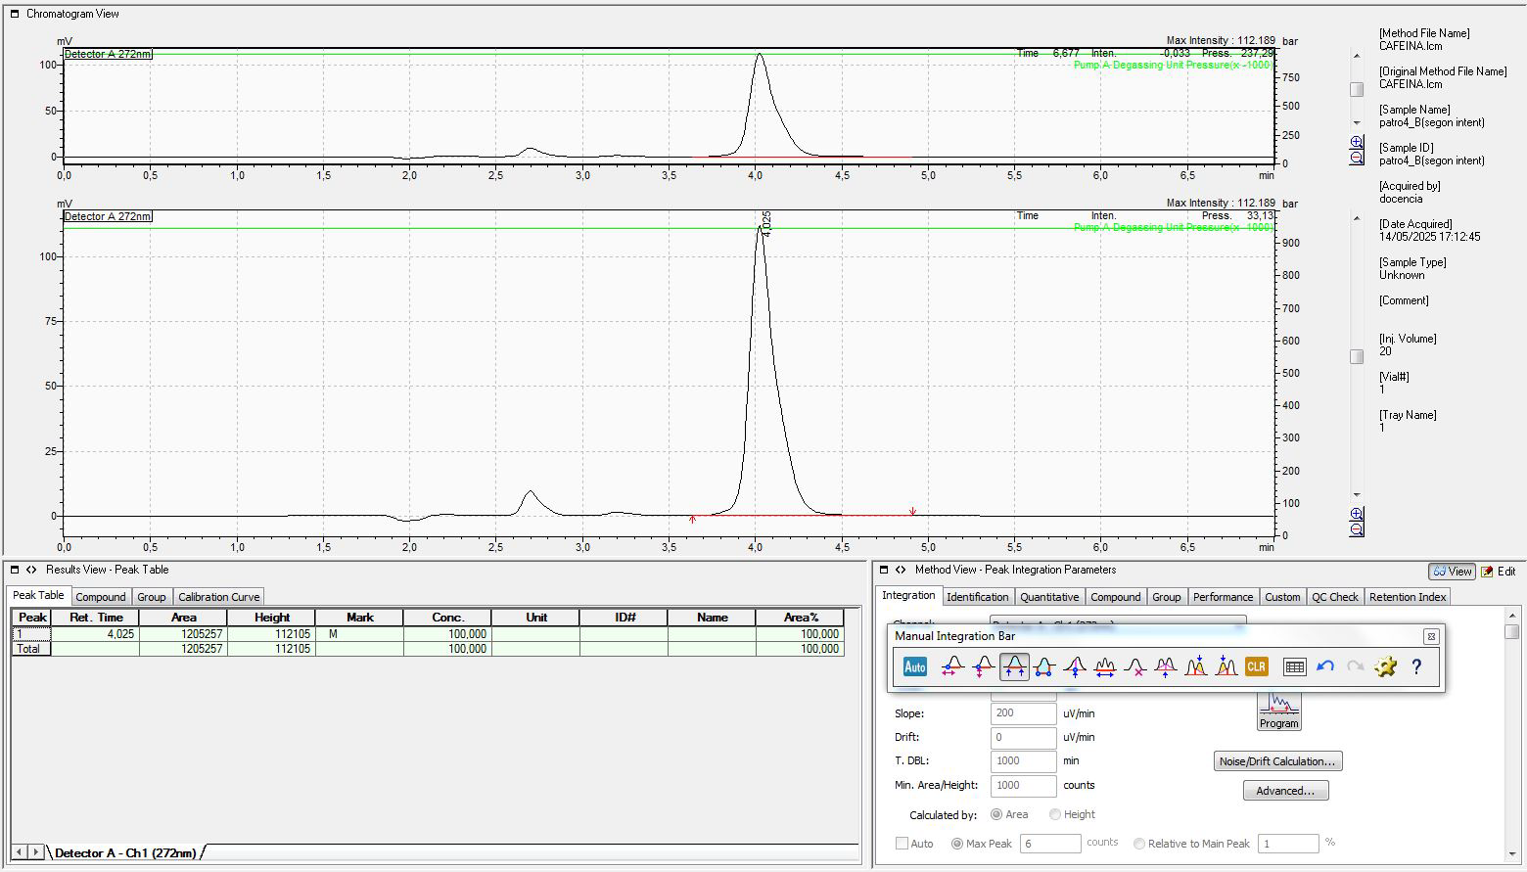 | 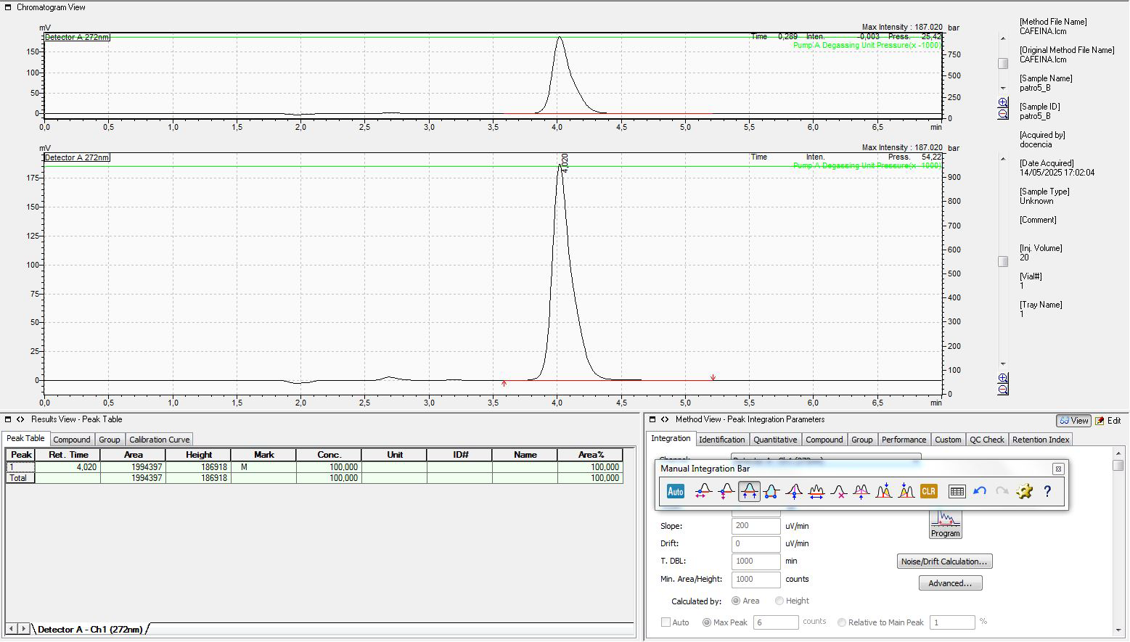 | 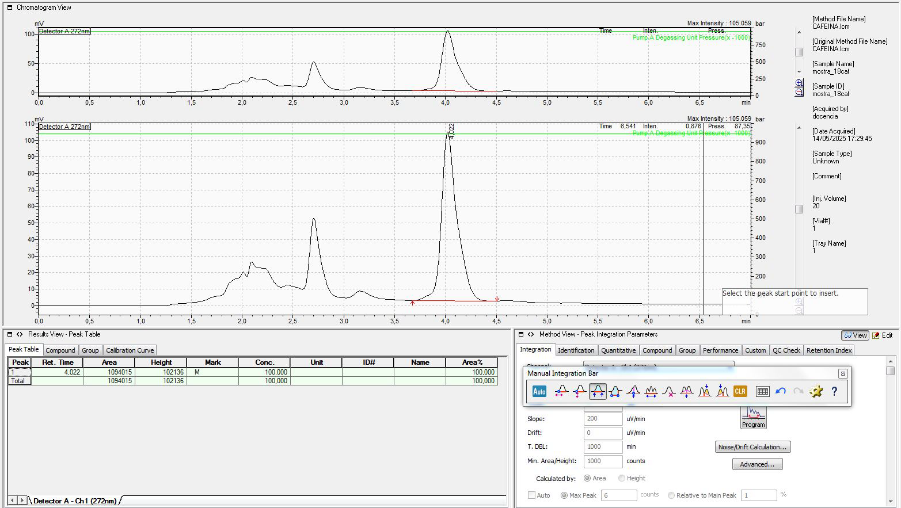 | 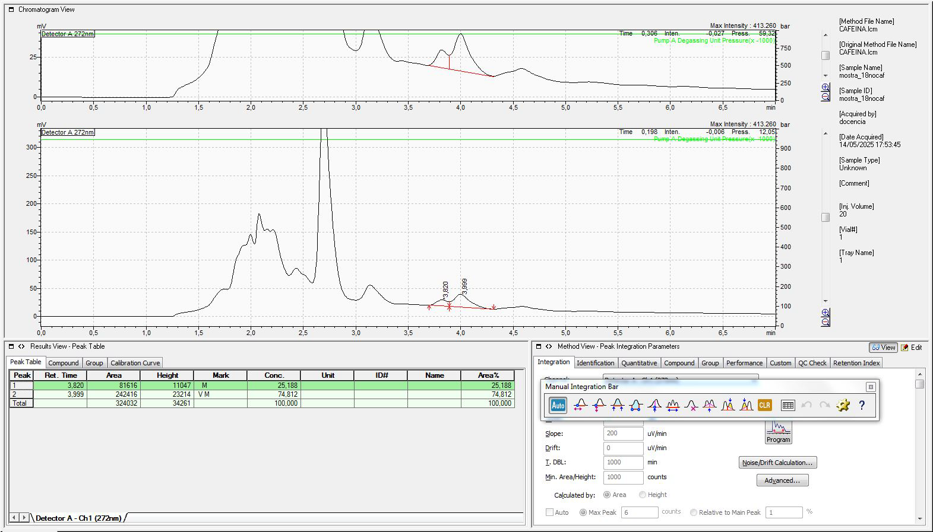
Pendent | (969±7)*10^2 ppm^-1
Ord. Origen | (22±8)*10^3 |  | n | 5 |  | R^2 | 0.9999
S0 (normal) | 0.11158059898 |  | S0 (descafeinat) | 0.12144580718 |  | t_{tab} | 3.182 | t-Student
 |  |  |  |  |  |  |  |  |  |  |  |  |  |  |  | cormatograma café llarg de la màquina
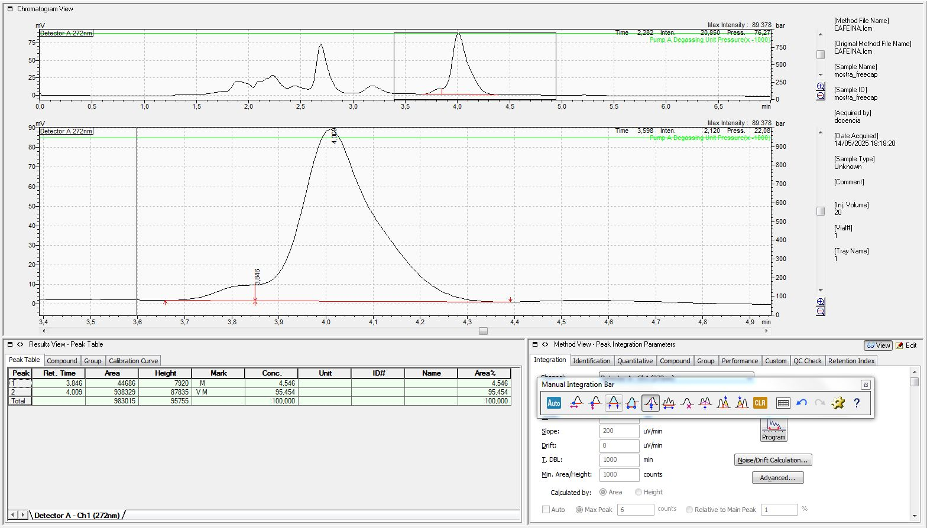
Comentaris |  |  |  |  |  |  | Comentaris Cromatogrames
Els càlculs per al café normal i el descafeïnat es realitzen al següent apartat, observem un molt bon coeficient de linealitat per les dades donades. Expresem la senyal adimensionalment encara que de fet l'aparell mesura les intensitats en mV. Observem que, de fet amb la fórmula aplicada encara estem negligint alguna incertesa, doncs els valors amb els quals fem la regressió també tenen incertesa associada, el que pot explicar desviacions més grans respecte el valor real. |  |  |  |  |  |  | Va caldre repetir la preparació del patró 3 perqué en una primera repetició, encara que es va procurar rentaar molt bé amb aigua miliQ el material, s'observava un pic pronunciat al voltant dels 2,5 minuts de retenció, probablement degut al fet que la pràctica I es fa amb el mateix material que aquesta i potser quedaven restes de components d'aquesta. També s'observen petits pics en altres temps de retenció, encara que la seva bona resolució permet diferenciar-los del pic de la cafeïna. En quant a les mostres de café tan cafeïnat com descafeinat, observem que hi ha un petit pic que no queda prou ben resolt en comparació amb el pic de la cafeïna, encara que amb el café normal només s'observa com un petit colze més gran del normal a l'esquerra del pic. Tenim la hipòtesis que aquest pic es correspón amb algun aroma del café ja que la seva alçada és aproximadament la mateixa en les dues mostres, encara que en el cas del descafeïnat és molt més molest ja que la seva alçada relativa al pic de la cafeïna és molt més significativa. Finalment, també vam analitzar el café de la màquina d'easyvending situat a la torre C7, tot i que d'això n'en donarem més detalls al final de la pràctica.
º
Mostra | Factor dilució | Àrea | conc.mostra | Int.confiança
Cafè normal | 100 | 1094015 | 11.058915956 | 0.35509926496
Cafè descafeïnat | 1 | 242416 | 2.2699656128 | 0.38649476035
Cafè màquina | 100 | 983015 | 9.9133374755 | 0.35334283053

Contingut cafeïna en el cafè sòlid
 | (mg_Cafeïna/g_café) | Int.confiança
Cafè normal | 26.894250865 | 0.86356825135
Cafè descafeïnat | 0.90653578784 | 0.15435094263

Café màquina | mg_Cafeïna/g_café | En un café de la màquina hi ha: (grams de café)
quatitat | 0.94521544128 | 85.844938985
incertesa
Discutir si el contingut de cafeïna està o no per sota del límit establert per la legislació vigent
Observem que, d'acord amb els nostres càlculs, el contingut de cafeïna en residuu sec de café soluble és de 0,09±0,01%, de tal forma que es troba dins del límit legal. Estipulat com un 0,3% perqué el café soluble s'hagi d'etiquetar com a descafeïnat d'acord amb la legislació vigent.

6. Comentaris addicionals..... (només si vols destacar alguna cosa)
Per analitzar la mostra del café de màquina, va prendre un café llarg de la màquina. Despés d'esperar que es refredés, vam pesar-lo amb un vas de precipitats prèviament pesat obtenint una massa de café de 90,8205g per got. A continuació, vam mesurar el pes de 10 mL, tot obtenint una massa de 10,0224g. Es va aleshores diluïr el café amb un factor 1:100 i es va mesurar la concentració de cafeïna en aquesta dissolució, a partir de la qual es va poder calcular la quantitat total de cafeïna en un café que s'ha presentat. Observem que el valor contingut s'ajusta correctament amb la quantitat de cafeïna que es troba típicament en aquesta mena de begudes, per exemple un Monster de 473 ml porta 160 mg de cafeïna. Finalment ens agradaria destacar també que ha resultat molt enriquidor treballar per primera vegada amb un equip HPLC, doncs hem pogut ser testimonis de la seva eficàcia per la separació quantitativa de mescles complexes de manera molt senzilla i per a la detecció de components en concentracions molt baixes.

